Instructiuni
Ghid de utilizare calculator comisioane

1) La deschiderea aplicatiei (fisierului .XLSM) va fi afisata o mica fereastra sau un mesaj sub bara de formula care va cere aprobarea pentru activarea macro-urilor.
Pentru ca aplicatia sa functioneze corect, va trebui ca macro-urile sa fie activate pentru acest fisier. Activarea se face o singura data, la prima accesare.
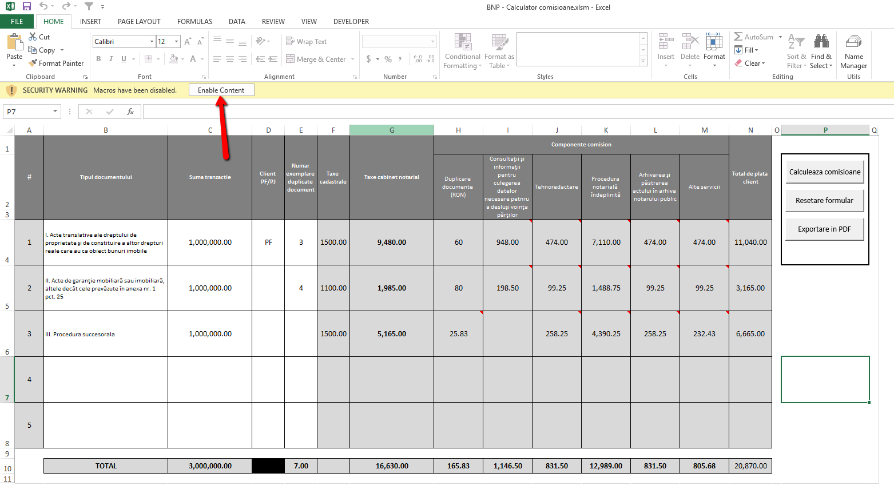

2) Pentru a evita confuzia, inainte de a incepe calculul unui nou set de comisioane, se recomanda a reseta formularul (butonul "Resetare formular" in dreapta sus).
Aceasta procedura cere confirmarea utilizatorului si, de indata ce o primeste, va sterge tot ceea ce se gaseste in formular.

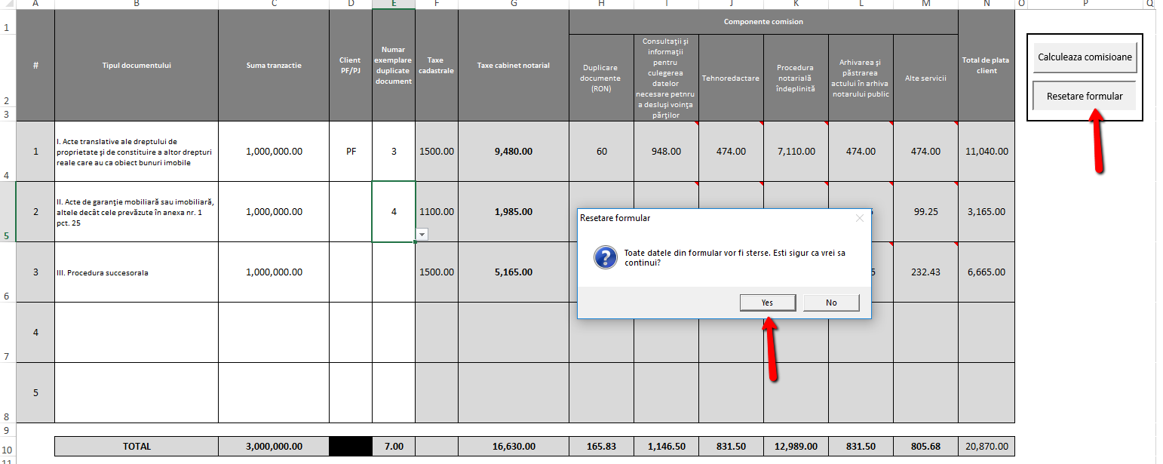

3) In forma actuala, aplicatia calculeaza comisioanele pentru maxim 5 documente (randurile 1-5).

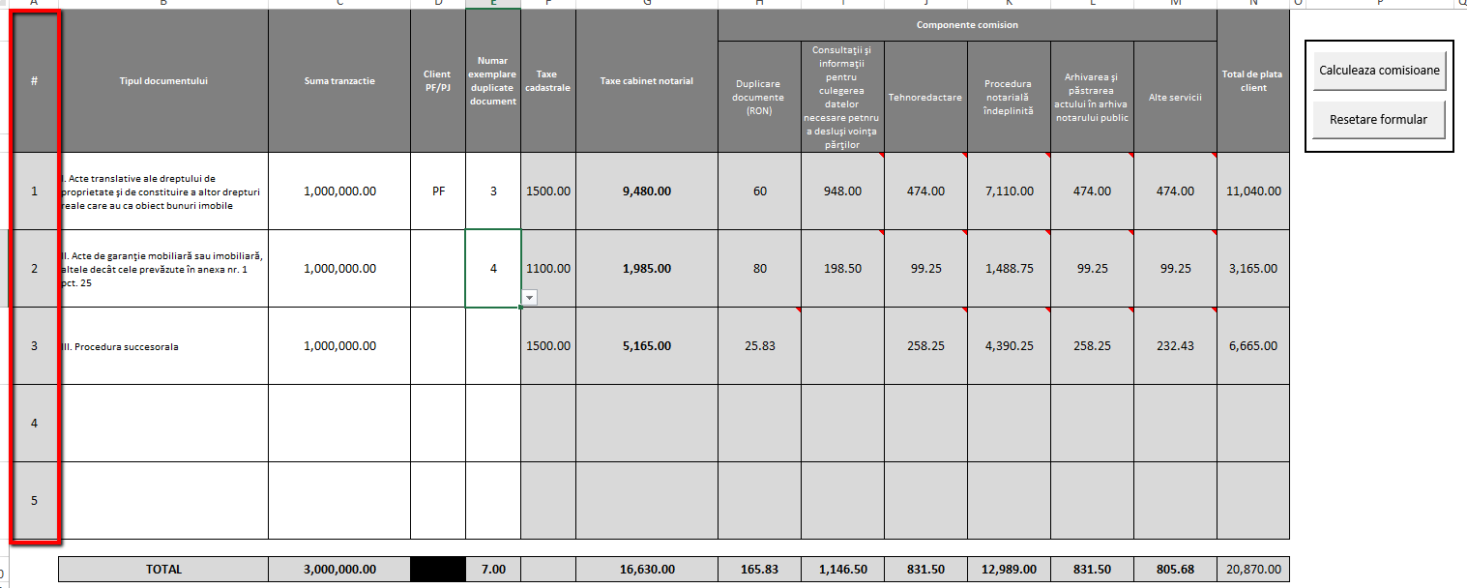

4) Pentru a incepe, se foloseste lista derulanta care se gaseste in fiecare celula a coloanei B, pentru a alege tipul documentului pentru care se doreste calcularea comisionului.
Optiunile sunt:
I. Acte translative ale dreptului de proprietate şi de constituire a altor drepturi reale care au ca obiect bunuri imobile
II. Acte de garanţie mobiliară sau imobiliară, altele decât cele prevăzute în anexa nr. 1 pct. 25
III. Procedura succesorala

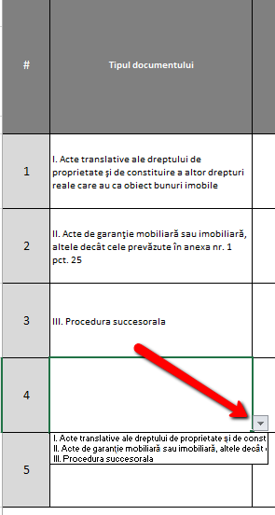

5) In coloana suma tranzactie se completeaza suma documentului. Programul accepta numere cu pana la doua zecimale.

6) Pentru documentele de tip "I. Acte translative…" in coloana D se selecteaza tipul clientului (PF sau PJ) care serveste pentru calculul taxelor cadastrale.
Se poate selecta si pentru celelalte tipuri de documente insa nu va avea nici un efect asupra calculului taxelor cadastrale deoarece acestea folosesc alte criterii.

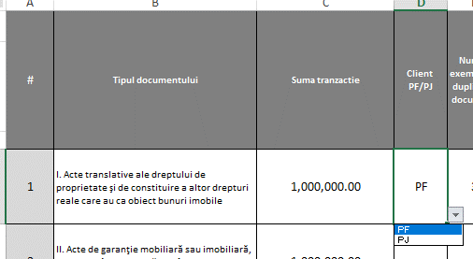

7) In coloana E se va introduce numarul de exemplare duplicate pentru documentele emise. Se poate selecta un numar natural intre 1 si 20.
Acest camp serveste pentru calculul costului multiplicarii pentru documentele de tim I. si II. Pentru procedura succesorala acest cost este un procent din comision
si este inclus in costul total al taxelor notariale.

8) Dupa ce toate campurile relevante au fost completate, se actioneaza butonul "Calculeaza comisioane" si coloanele de la F la N vor fi populate cu informatiile aferente.
Avand in vedere ca tipurile de componente ale comisionului pentru cabinetul notarial si procentul care se aplica pentru fiecare variaza, in capul tabelului sunt afisate categoriile
iar in interiorul fiecarei celule va fi adaugat un comment in care se trece procentul utilizat pentru calcularea componentei respective

Se vor completa, de asemenea, si totalurile per categorie, pe randul 10.

Alte considente

1) Spatiile colorate in gri nu sunt modificabile. Acestea contin campuri care vor fi calculate si afisate de catre program, fara a necesita interventia utilizatorului.

2) In cazul in care, pentru o tranzactie nu s-au completat toate campurile (de exemplu am completat tot insa am uitat, la un contract de tip I. sa specificam tipul clientului) si s-a actionat butonul "Calculeaza comisioane",
se poate completa ulterior si se poate porni din nou procedura de calcul. Informatiile calculate anterior nu se vor pierde, va fi actualizat doar campul de lipseste.

